CollectiveAccess
Image | Object | Description | Date
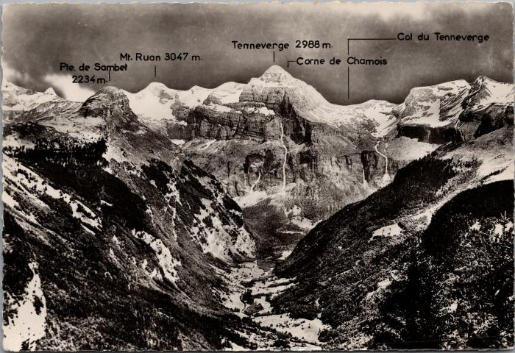 | Les montagnes du Cirque du Fer-à-Cheval (2-1906) | Les montagnes du Cirque du Fer-à-Cheval Pointe de Sambet, Mont Ruan, Tenneverge, Corne du Chamois, Col du Tennerverge
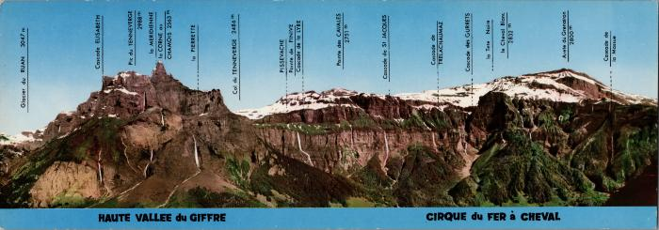 | Les cascades et montagnes du cirque du Fer-à-Cheval (2-1944) | Les cascades et montagnes du cirque du Fer-à-Cheval Glacier du Ruan, Cascade Elisabeth, Pic du Tenneverge, la Meridienne, la Corne du Chamois, la Pierrette, Col du Tenneverge, Pissevache, Pointe de Finive, Cascade de la Lyre, Pointe des Cavales, Cascade de St Jacques, Cascade de Trelachaumaz, Cascade des Gurrets, la Tête Noire, le Cheval Blanc, Arête du Grenairon, Cascade de la Massue
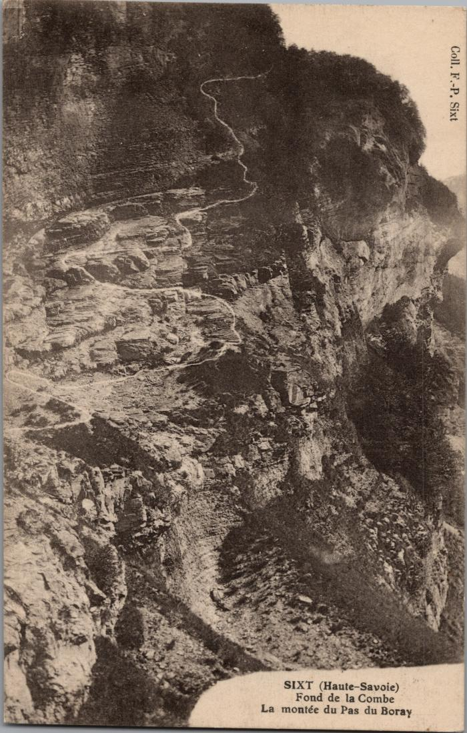
 | La montée du Pas du Boret (2-3038) | La montée du Pas du Boret au Fond de la Combe
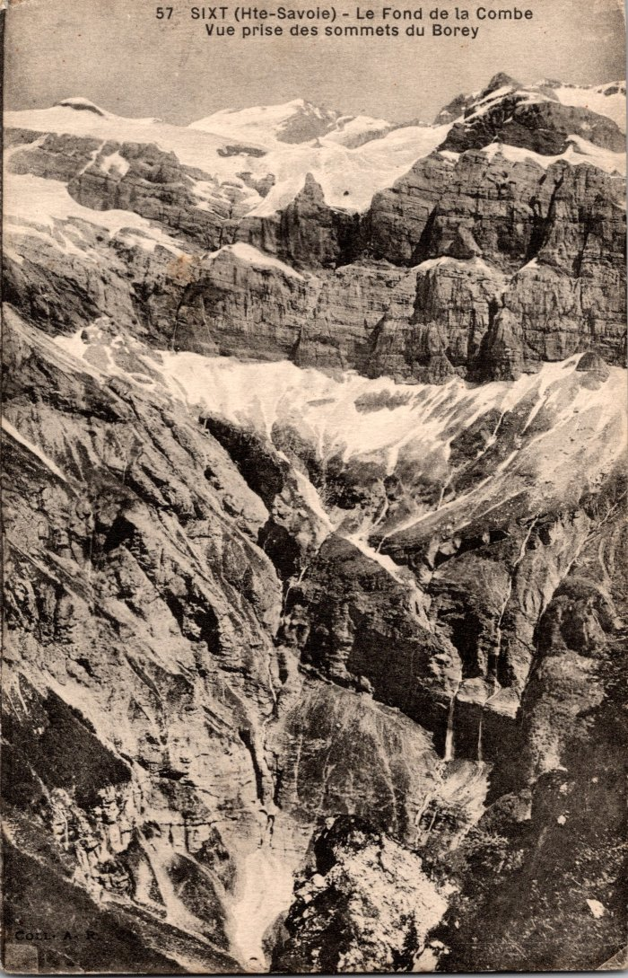
 | Le Fond de la Combe vu des sommets du Boret (2-339) | Le Fond de la Combe vu des sommets du Boret
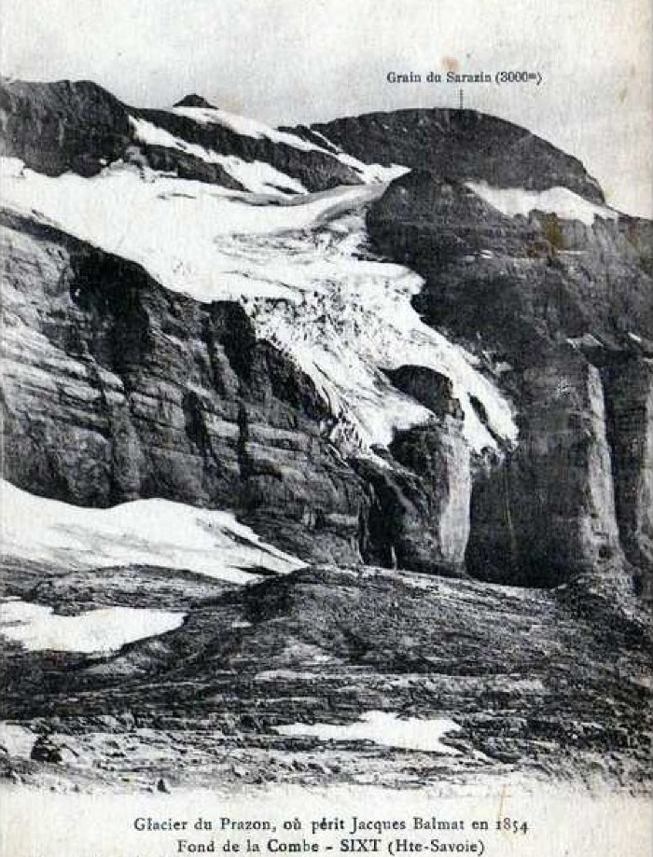
 | Glacier du Prazon au Fond de la Combe (51-006) | Glacier du Prazon où périt Jacques Balmat en 1854, au Fond de la Combe
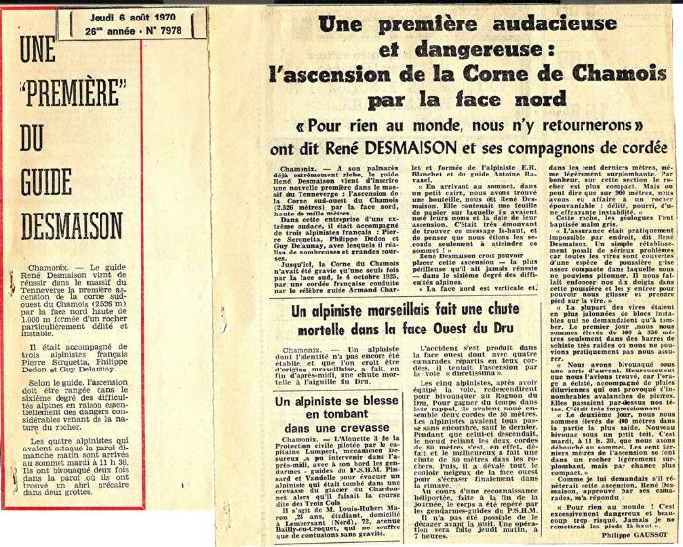 | Article de journal sur l'ascension de la Corne de Chamois par la face de Nord de René DESMAISON et ses compagnons de cordée - 1970 (51-037) | Article de journal sur l'ascension de la Corne de Chamois par la face de Nord de René DESMAISON et ses compagnons de cordée - 1970
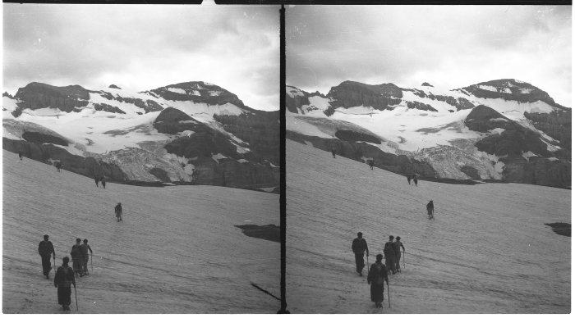 | Photo sur le glacier de Prazon (51-048) | Photo sur le glacier de Prazon
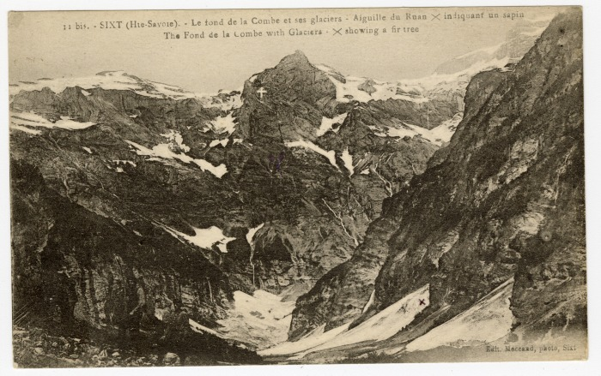 | Le fond de la Combe et ses glaciers (56-030) | Le fond de la Combe et ses glaciers, Aiguille du Ruan X indiquant un sapin
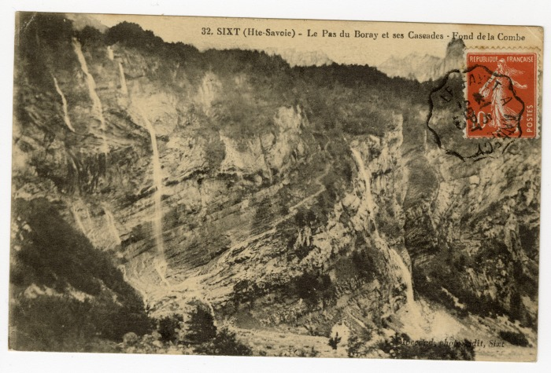 | Le Pas du Boret et ses Cascades au fond de la Combe (56-040) | Le Pas du "Borey" et ses Cascades au fond de la Combe
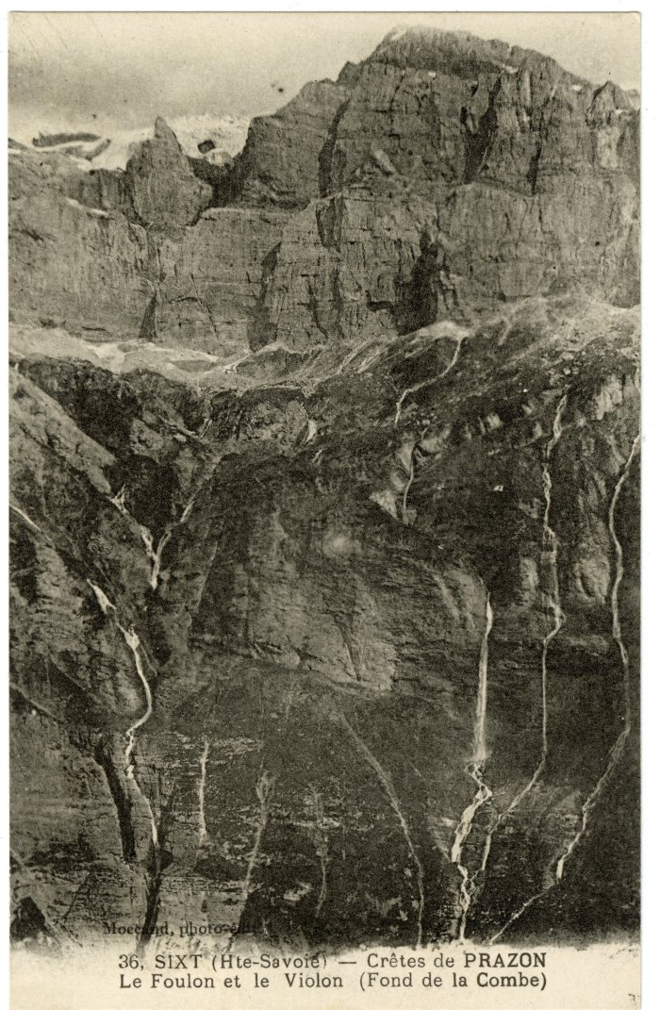
 | Crêtes de Prazon, le Foulon et le Violon (Fond de la Combe) (56-043) | Crêtes de Prazon, le Foulon et le Violon (Fond de la Combe)
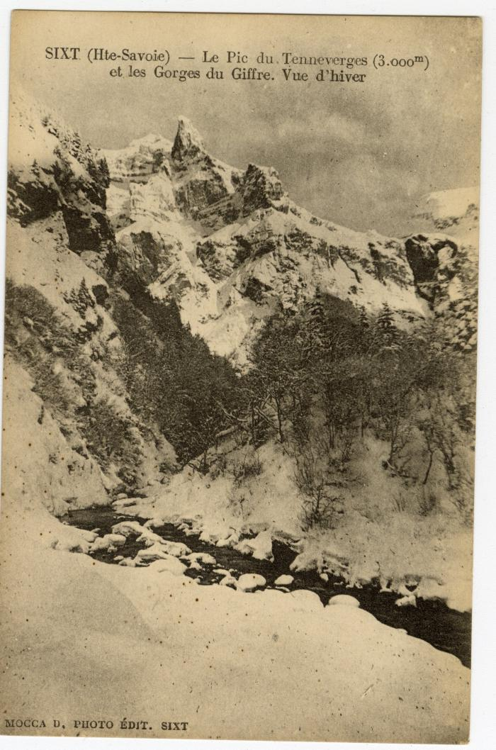
 | Le Pic du Tenneverges et les Gorges du Giffre en hiver (56-077) | Le Pic du Tenneverges et les Gorges du Giffre en hiver

